train_stratified_10pct_grupa1_1
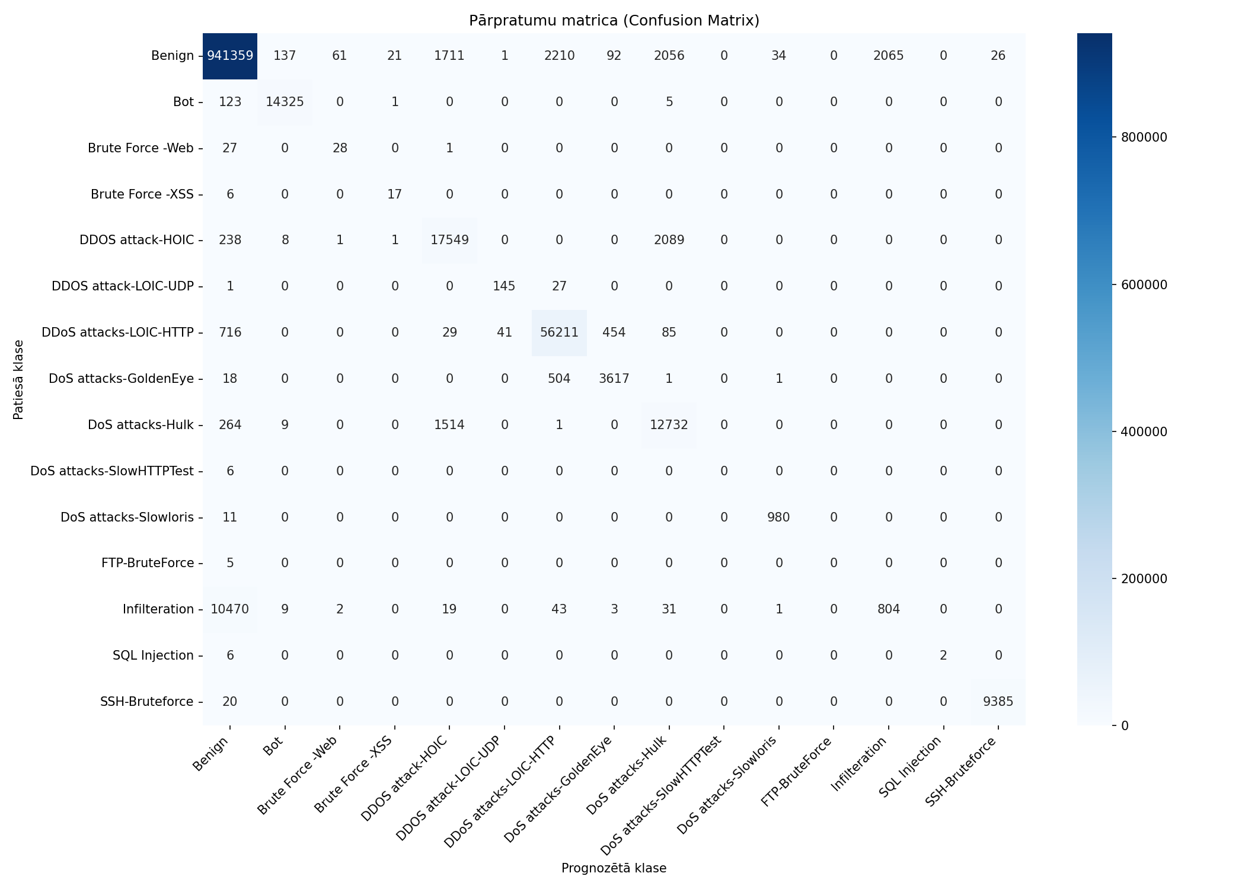
Datukopas nosaukums | merged_no_nan_clean_headers_no_duplicates_train_stratified_10pct_grupa1_10pct
Ierakstu skaits | 1082359
Prognozēšanas laiks (s) | 13.1162
Precizitāte (Accuracy) | 0.9767
Precīzumspēja (Precision) | 0.6757
F1 rādītājs (F1 measure) | 0.6464
F1 Weighted | 0.9736
AUC-ROC | 0.9822

Klase | Precīzumspēja (precision) | Pārklājums (recall) | F1 rādītājs (F1 measure) | Ierakstu skaits testa kopā
Benign | 0.9875 | 0.9911 | 0.9893 | 949773
Bot | 0.9887 | 0.9911 | 0.9899 | 14454
Brute Force -Web | 0.3043 | 0.5000 | 0.3784 | 56
Brute Force -XSS | 0.4250 | 0.7391 | 0.5397 | 23
DDOS attack-HOIC | 0.8428 | 0.8825 | 0.8622 | 19886
DDOS attack-LOIC-UDP | 0.7754 | 0.8382 | 0.8056 | 173
DDoS attacks-LOIC-HTTP | 0.9528 | 0.9770 | 0.9647 | 57536
DoS attacks-GoldenEye | 0.8682 | 0.8735 | 0.8708 | 4141
DoS attacks-Hulk | 0.7490 | 0.8769 | 0.8079 | 14520
DoS attacks-SlowHTTPTest | 0.0000 | 0.0000 | 0.0000 | 6
DoS attacks-Slowloris | 0.9646 | 0.9889 | 0.9766 | 991
FTP-BruteForce | 0.0000 | 0.0000 | 0.0000 | 5
Infilteration | 0.2802 | 0.0706 | 0.1128 | 11382
SQL Injection | 1.0000 | 0.2500 | 0.4000 | 8
SSH-Bruteforce | 0.9972 | 0.9979 | 0.9976 | 9405

Pazīme | Svarīgums (Svars)
TotLen Fwd Pkts | 0.3108
Tot Bwd Pkts | 0.2389
TotLen Bwd Pkts | 0.1318
Tot Fwd Pkts | 0.1224
Flow Duration | 0.0844
Protocol | 0.0813
SYN Flag Cnt | 0.0304

train_stratified_25pct_grupa1_1
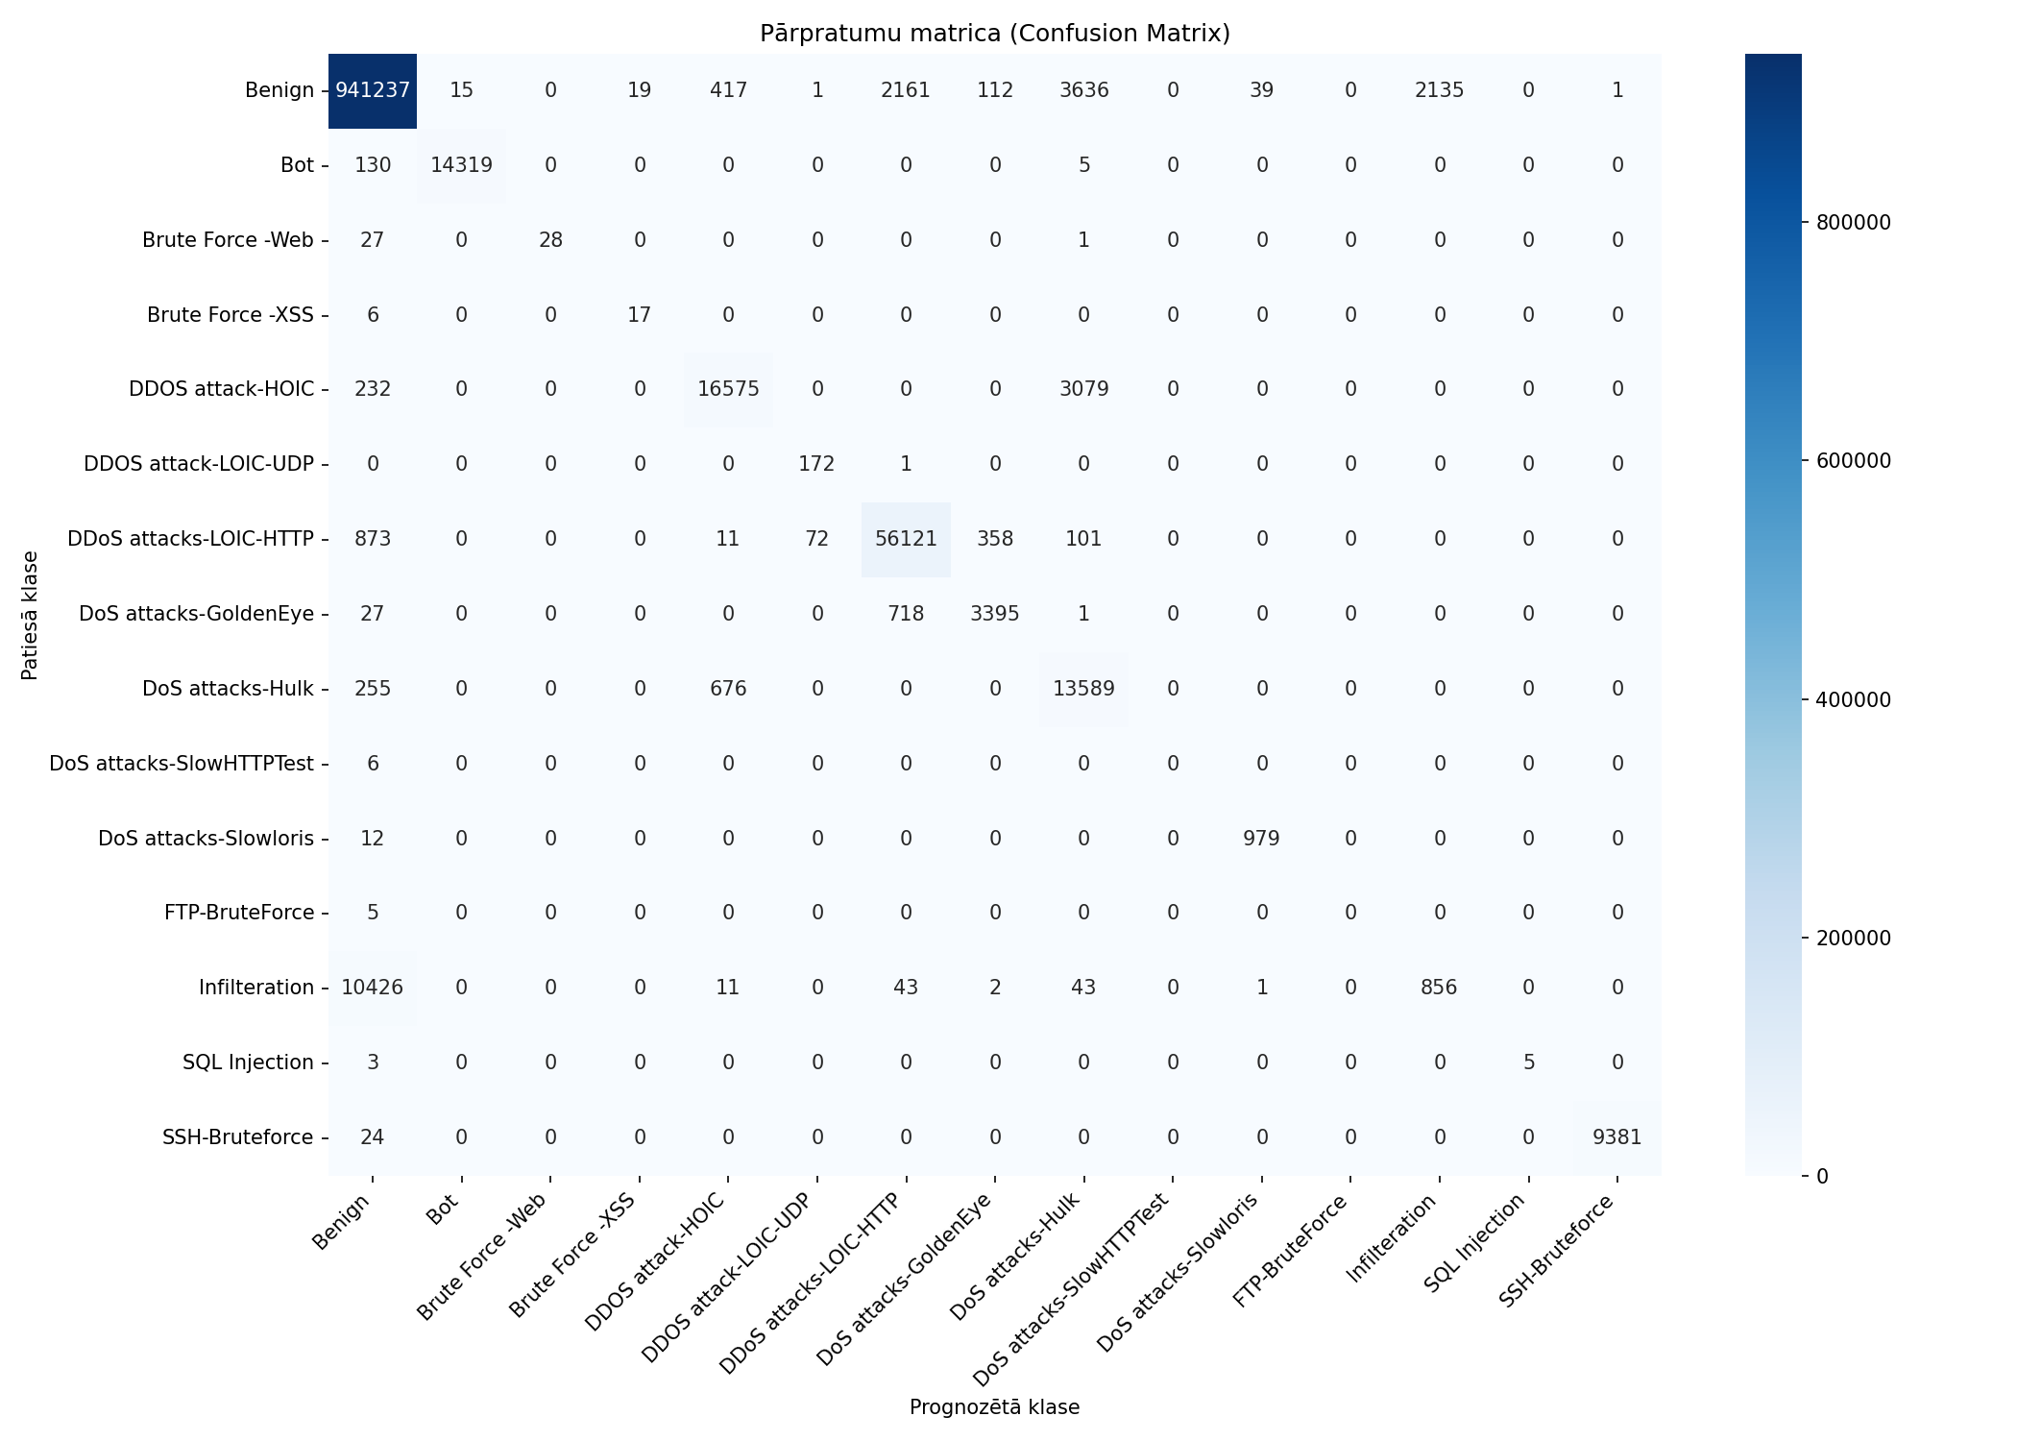
Datukopas nosaukums | merged_no_nan_clean_headers_no_duplicates_train_stratified_25pct_grupa1_10pct
Ierakstu skaits | 1082359
Prognozēšanas laiks (s) | 12.7837
Precizitāte (Accuracy) | 0.9763
Precīzumspēja (Precision) | 0.7225
F1 rādītājs (F1 measure) | 0.6921
F1 Weighted | 0.9734
AUC-ROC | 0.9852

Klase | Precīzumspēja (precision) | Pārklājums (recall) | F1 rādītājs (F1 measure) | Ierakstu skaits testa kopā
Benign | 0.9874 | 0.9910 | 0.9892 | 949773
Bot | 0.9990 | 0.9907 | 0.9948 | 14454
Brute Force -Web | 1.0000 | 0.5000 | 0.6667 | 56
Brute Force -XSS | 0.4722 | 0.7391 | 0.5763 | 23
DDOS attack-HOIC | 0.9370 | 0.8335 | 0.8822 | 19886
DDOS attack-LOIC-UDP | 0.7020 | 0.9942 | 0.8230 | 173
DDoS attacks-LOIC-HTTP | 0.9505 | 0.9754 | 0.9628 | 57536
DoS attacks-GoldenEye | 0.8779 | 0.8199 | 0.8479 | 4141
DoS attacks-Hulk | 0.6643 | 0.9359 | 0.7771 | 14520
DoS attacks-SlowHTTPTest | 0.0000 | 0.0000 | 0.0000 | 6
DoS attacks-Slowloris | 0.9607 | 0.9879 | 0.9741 | 991
FTP-BruteForce | 0.0000 | 0.0000 | 0.0000 | 5
Infilteration | 0.2862 | 0.0752 | 0.1191 | 11382
SQL Injection | 1.0000 | 0.6250 | 0.7692 | 8
SSH-Bruteforce | 0.9999 | 0.9974 | 0.9987 | 9405

Pazīme | Svarīgums (Svars)
Tot Bwd Pkts | 0.3145
TotLen Bwd Pkts | 0.1797
Protocol | 0.1487
TotLen Fwd Pkts | 0.1373
Tot Fwd Pkts | 0.1132
Flow Duration | 0.0848
SYN Flag Cnt | 0.0218

train_stratified_50pct_grupa1_1

Datukopas nosaukums | merged_no_nan_clean_headers_no_duplicates_train_stratified_50pct_grupa1_10pct
Ierakstu skaits | 1082359
Prognozēšanas laiks (s) | 13.2112
Precizitāte (Accuracy) | 0.9766
Precīzumspēja (Precision) | 0.7351
F1 rādītājs (F1 measure) | 0.7033
F1 Weighted | 0.9737
AUC-ROC | 0.9839

Klase | Precīzumspēja (precision) | Pārklājums (recall) | F1 rādītājs (F1 measure) | Ierakstu skaits testa kopā
Benign | 0.9873 | 0.9915 | 0.9894 | 949773
Bot | 0.9987 | 0.9912 | 0.9950 | 14454
Brute Force -Web | 0.9333 | 0.5000 | 0.6512 | 56
Brute Force -XSS | 0.7037 | 0.8261 | 0.7600 | 23
DDOS attack-HOIC | 0.9754 | 0.8183 | 0.8900 | 19886
DDOS attack-LOIC-UDP | 0.6964 | 0.9942 | 0.8190 | 173
DDoS attacks-LOIC-HTTP | 0.9517 | 0.9750 | 0.9632 | 57536
DoS attacks-GoldenEye | 0.8714 | 0.8230 | 0.8465 | 4141
DoS attacks-Hulk | 0.6561 | 0.9528 | 0.7771 | 14520
DoS attacks-SlowHTTPTest | 0.0000 | 0.0000 | 0.0000 | 6
DoS attacks-Slowloris | 0.9579 | 0.9879 | 0.9727 | 991
FTP-BruteForce | 0.0000 | 0.0000 | 0.0000 | 5
Infilteration | 0.2954 | 0.0733 | 0.1174 | 11382
SQL Injection | 1.0000 | 0.6250 | 0.7692 | 8
SSH-Bruteforce | 0.9986 | 0.9978 | 0.9982 | 9405

Pazīme | Svarīgums (Svars)
TotLen Bwd Pkts | 0.2011
Tot Fwd Pkts | 0.2002
TotLen Fwd Pkts | 0.1861
Tot Bwd Pkts | 0.1734
Protocol | 0.1141
Flow Duration | 0.1043
SYN Flag Cnt | 0.0208

train_stratified_75pct_grupa1_1

Datukopas nosaukums | merged_no_nan_clean_headers_no_duplicates_train_stratified_75pct_grupa1_10pct
Ierakstu skaits | 1082359
Prognozēšanas laiks (s) | 13.0126
Precizitāte (Accuracy) | 0.9765
Precīzumspēja (Precision) | 0.7281
F1 rādītājs (F1 measure) | 0.6989
F1 Weighted | 0.9735
AUC-ROC | 0.9816

Klase | Precīzumspēja (precision) | Pārklājums (recall) | F1 rādītājs (F1 measure) | Ierakstu skaits testa kopā
Benign | 0.9872 | 0.9913 | 0.9893 | 949773
Bot | 0.9989 | 0.9909 | 0.9949 | 14454
Brute Force -Web | 0.8235 | 0.5000 | 0.6222 | 56
Brute Force -XSS | 0.7391 | 0.7391 | 0.7391 | 23
DDOS attack-HOIC | 0.9760 | 0.8183 | 0.8902 | 19886
DDOS attack-LOIC-UDP | 0.6811 | 1.0000 | 0.8103 | 173
DDoS attacks-LOIC-HTTP | 0.9504 | 0.9748 | 0.9625 | 57536
DoS attacks-GoldenEye | 0.8660 | 0.8254 | 0.8452 | 4141
DoS attacks-Hulk | 0.6542 | 0.9534 | 0.7760 | 14520
DoS attacks-SlowHTTPTest | 0.0000 | 0.0000 | 0.0000 | 6
DoS attacks-Slowloris | 0.9617 | 0.9889 | 0.9751 | 991
FTP-BruteForce | 0.0000 | 0.0000 | 0.0000 | 5
Infilteration | 0.2844 | 0.0695 | 0.1117 | 11382
SQL Injection | 1.0000 | 0.6250 | 0.7692 | 8
SSH-Bruteforce | 0.9988 | 0.9978 | 0.9983 | 9405

Pazīme | Svarīgums (Svars)
Tot Bwd Pkts | 0.3168
Protocol | 0.218
TotLen Bwd Pkts | 0.1737
Tot Fwd Pkts | 0.1442
Flow Duration | 0.0755
TotLen Fwd Pkts | 0.0499
SYN Flag Cnt | 0.0218

train
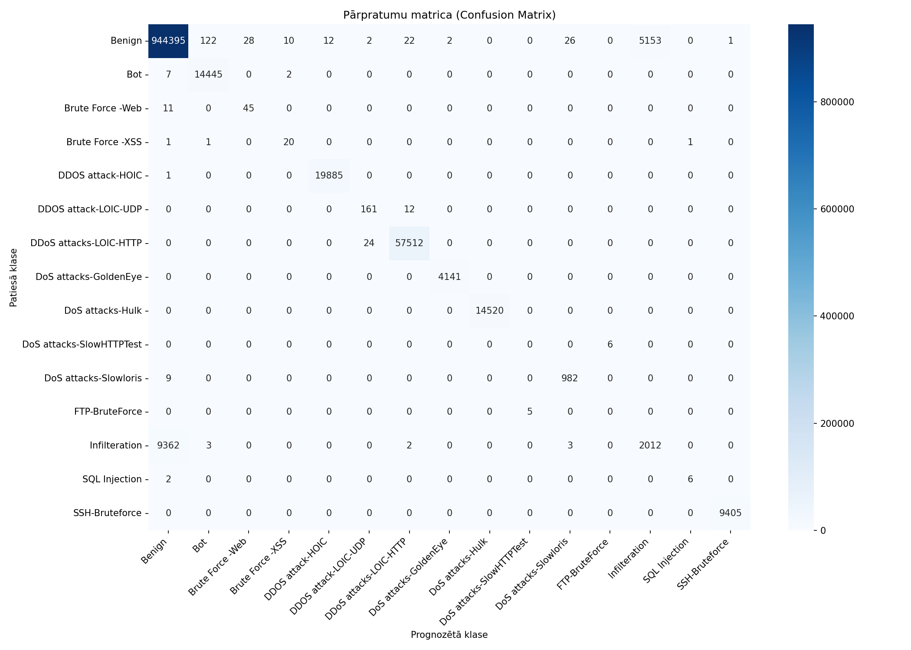
Datukopas nosaukums | merged_no_nan_clean_headers_no_duplicates_train
Ierakstu skaits | 1082359
Prognozēšanas laiks (s) | 15.1413
Precizitāte (Accuracy) | 0.9863
Precīzumspēja (Precision) | 0.7461
F1 rādītājs (F1 measure) | 0.7536
F1 Weighted | 0.9848
AUC-ROC | 0.9906

Klase | Precīzumspēja (precision) | Pārklājums (recall) | F1 rādītājs (F1 measure) | Ierakstu skaits testa kopā
Benign | 0.9902 | 0.9943 | 0.9922 | 949773
Bot | 0.9914 | 0.9994 | 0.9953 | 14454
Brute Force -Web | 0.6164 | 0.8036 | 0.6977 | 56
Brute Force -XSS | 0.6250 | 0.8696 | 0.7273 | 23
DDOS attack-HOIC | 0.9994 | 0.9999 | 0.9997 | 19886
DDOS attack-LOIC-UDP | 0.8610 | 0.9306 | 0.8944 | 173
DDoS attacks-LOIC-HTTP | 0.9994 | 0.9996 | 0.9995 | 57536
DoS attacks-GoldenEye | 0.9995 | 1.0000 | 0.9998 | 4141
DoS attacks-Hulk | 1.0000 | 1.0000 | 1.0000 | 14520
DoS attacks-SlowHTTPTest | 0.0000 | 0.0000 | 0.0000 | 6
DoS attacks-Slowloris | 0.9713 | 0.9909 | 0.9810 | 991
FTP-BruteForce | 0.0000 | 0.0000 | 0.0000 | 5
Infilteration | 0.2808 | 0.1768 | 0.2170 | 11382
SQL Injection | 0.8571 | 0.7500 | 0.8000 | 8
SSH-Bruteforce | 0.9999 | 1.0000 | 0.9999 | 9405

Pazīme | Svarīgums (Svars)
Pkt Len Min | 0.1572
Fwd Pkt Len Std | 0.1061
Fwd IAT Std | 0.0393
Fwd Pkt Len Min | 0.0391
CWE Flag Count | 0.0343
Fwd Pkt Len Max | 0.0343
Bwd Seg Size Avg | 0.0306
Fwd IAT Min | 0.0278
Idle Max | 0.0276
Fwd URG Flags | 0.0269

train_grupa1_10pct

Datukopas nosaukums | merged_no_nan_clean_headers_no_duplicates_train_grupa1_10pct
Ierakstu skaits | 1082359
Prognozēšanas laiks (s) | 13.6505
Precizitāte (Accuracy) | 0.9767
Precīzumspēja (Precision) | 0.7550
F1 rādītājs (F1 measure) | 0.7148
F1 Weighted | 0.9738
AUC-ROC | 0.9772

Klase | Precīzumspēja (precision) | Pārklājums (recall) | F1 rādītājs (F1 measure) | Ierakstu skaits testa kopā
Benign | 0.9873 | 0.9916 | 0.9894 | 949773
Bot | 0.9990 | 0.9909 | 0.9949 | 14454
Brute Force -Web | 0.9655 | 0.5000 | 0.6588 | 56
Brute Force -XSS | 0.9444 | 0.7391 | 0.8293 | 23
DDOS attack-HOIC | 0.9786 | 0.8174 | 0.8908 | 19886
DDOS attack-LOIC-UDP | 0.6976 | 1.0000 | 0.8219 | 173
DDoS attacks-LOIC-HTTP | 0.9515 | 0.9756 | 0.9634 | 57536
DoS attacks-GoldenEye | 0.8855 | 0.8179 | 0.8504 | 4141
DoS attacks-Hulk | 0.6546 | 0.9550 | 0.7768 | 14520
DoS attacks-SlowHTTPTest | 0.0000 | 0.0000 | 0.0000 | 6
DoS attacks-Slowloris | 0.9598 | 0.9879 | 0.9736 | 991
FTP-BruteForce | 0.0000 | 0.0000 | 0.0000 | 5
Infilteration | 0.3018 | 0.0723 | 0.1167 | 11382
SQL Injection | 1.0000 | 0.7500 | 0.8571 | 8
SSH-Bruteforce | 0.9988 | 0.9978 | 0.9983 | 9405

Pazīme | Svarīgums (Svars)
Protocol | 0.4041
Tot Fwd Pkts | 0.1892
TotLen Fwd Pkts | 0.1786
Tot Bwd Pkts | 0.0786
TotLen Bwd Pkts | 0.0759
Flow Duration | 0.0456
SYN Flag Cnt | 0.0281

train_grupa2_50pct

Datukopas nosaukums | merged_no_nan_clean_headers_no_duplicates_train_grupa2_50pct
Ierakstu skaits | 1082359
Prognozēšanas laiks (s) | 14.3281
Precizitāte (Accuracy) | 0.9830
Precīzumspēja (Precision) | 0.7421
F1 rādītājs (F1 measure) | 0.7270
F1 Weighted | 0.9799
AUC-ROC | 0.9866

Klase | Precīzumspēja (precision) | Pārklājums (recall) | F1 rādītājs (F1 measure) | Ierakstu skaits testa kopā
Benign | 0.9879 | 0.9930 | 0.9905 | 949773
Bot | 0.9990 | 0.9913 | 0.9951 | 14454
Brute Force -Web | 0.8571 | 0.5357 | 0.6593 | 56
Brute Force -XSS | 0.3913 | 0.7826 | 0.5217 | 23
DDOS attack-HOIC | 0.8664 | 0.9849 | 0.9219 | 19886
DDOS attack-LOIC-UDP | 0.7752 | 0.9769 | 0.8645 | 173
DDoS attacks-LOIC-HTTP | 0.9765 | 0.9829 | 0.9797 | 57536
DoS attacks-GoldenEye | 0.9973 | 0.9995 | 0.9984 | 4141
DoS attacks-Hulk | 0.9874 | 1.0000 | 0.9936 | 14520
DoS attacks-SlowHTTPTest | 0.0000 | 0.0000 | 0.0000 | 6
DoS attacks-Slowloris | 0.9592 | 0.9970 | 0.9777 | 991
FTP-BruteForce | 0.0000 | 0.0000 | 0.0000 | 5
Infilteration | 0.3349 | 0.0936 | 0.1463 | 11382
SQL Injection | 1.0000 | 0.7500 | 0.8571 | 8
SSH-Bruteforce | 0.9995 | 0.9998 | 0.9996 | 9405

Pazīme | Svarīgums (Svars)
Fwd Pkt Len Max | 0.1638
Pkt Len Mean | 0.0917
Fwd Pkts/s | 0.0486
Bwd Pkt Len Max | 0.0482
Flow Byts/s | 0.046
Fwd Header Len | 0.0439
Pkt Size Avg | 0.0438
ECE Flag Cnt | 0.0421
TotLen Fwd Pkts | 0.0421
Fwd Pkt Len Min | 0.0406

train_stratified_10pct

Datukopas nosaukums | merged_no_nan_clean_headers_no_duplicates_train_stratified_10pct
Ierakstu skaits | 1082359
Prognozēšanas laiks (s) | 12.1023
Precizitāte (Accuracy) | 0.9866
Precīzumspēja (Precision) | 0.8188
F1 rādītājs (F1 measure) | 0.7771
F1 Weighted | 0.9848
AUC-ROC | 0.9922

Klase | Precīzumspēja (precision) | Pārklājums (recall) | F1 rādītājs (F1 measure) | Ierakstu skaits testa kopā
Benign | 0.9899 | 0.9949 | 0.9924 | 949773
Bot | 0.9933 | 0.9980 | 0.9956 | 14454
Brute Force -Web | 0.7872 | 0.6607 | 0.7184 | 56
Brute Force -XSS | 0.7241 | 0.9130 | 0.8077 | 23
DDOS attack-HOIC | 0.9998 | 0.9999 | 0.9999 | 19886
DDOS attack-LOIC-UDP | 0.8101 | 0.8382 | 0.8239 | 173
DDoS attacks-LOIC-HTTP | 0.9993 | 0.9993 | 0.9993 | 57536
DoS attacks-GoldenEye | 0.9995 | 0.9998 | 0.9996 | 4141
DoS attacks-Hulk | 1.0000 | 1.0000 | 1.0000 | 14520
DoS attacks-SlowHTTPTest | 0.7500 | 0.5000 | 0.6000 | 6
DoS attacks-Slowloris | 0.9499 | 0.9939 | 0.9714 | 991
FTP-BruteForce | 0.0000 | 0.0000 | 0.0000 | 5
Infilteration | 0.2796 | 0.1586 | 0.2024 | 11382
SQL Injection | 1.0000 | 0.3750 | 0.5455 | 8
SSH-Bruteforce | 0.9998 | 1.0000 | 0.9999 | 9405

Pazīme | Svarīgums (Svars)
Fwd Act Data Pkts | 0.204
Fwd Pkt Len Max | 0.0779
Fwd Seg Size Min | 0.0744
Subflow Fwd Byts | 0.0651
Bwd IAT Max | 0.0317
Bwd IAT Min | 0.0261
Flow Duration | 0.0255
Bwd Pkt Len Std | 0.025
Bwd Pkt Len Max | 0.0236
TotLen Fwd Pkts | 0.0235

train_stratified_25pct

Datukopas nosaukums | merged_no_nan_clean_headers_no_duplicates_train_stratified_25pct
Ierakstu skaits | 1082359
Prognozēšanas laiks (s) | 13.4917
Precizitāte (Accuracy) | 0.9862
Precīzumspēja (Precision) | 0.7529
F1 rādītājs (F1 measure) | 0.7533
F1 Weighted | 0.9847
AUC-ROC | 0.9926

Klase | Precīzumspēja (precision) | Pārklājums (recall) | F1 rādītājs (F1 measure) | Ierakstu skaits testa kopā
Benign | 0.9902 | 0.9942 | 0.9922 | 949773
Bot | 0.9921 | 0.9989 | 0.9955 | 14454
Brute Force -Web | 0.4000 | 0.7857 | 0.5301 | 56
Brute Force -XSS | 0.6364 | 0.9130 | 0.7500 | 23
DDOS attack-HOIC | 0.9992 | 0.9999 | 0.9996 | 19886
DDOS attack-LOIC-UDP | 0.8533 | 0.9075 | 0.8796 | 173
DDoS attacks-LOIC-HTTP | 0.9994 | 0.9995 | 0.9995 | 57536
DoS attacks-GoldenEye | 0.9995 | 0.9998 | 0.9996 | 4141
DoS attacks-Hulk | 1.0000 | 1.0000 | 1.0000 | 14520
DoS attacks-SlowHTTPTest | 0.0000 | 0.0000 | 0.0000 | 6
DoS attacks-Slowloris | 0.9781 | 0.9919 | 0.9850 | 991
FTP-BruteForce | 0.1667 | 0.2000 | 0.1818 | 5
Infilteration | 0.2788 | 0.1790 | 0.2180 | 11382
SQL Injection | 1.0000 | 0.6250 | 0.7692 | 8
SSH-Bruteforce | 0.9999 | 1.0000 | 0.9999 | 9405

Pazīme | Svarīgums (Svars)
Fwd Act Data Pkts | 0.1595
Fwd Seg Size Min | 0.0814
Fwd Pkt Len Max | 0.0754
Fwd Pkt Len Mean | 0.0592
Bwd IAT Max | 0.0383
Bwd Pkt Len Mean | 0.0309
Fwd Header Len | 0.0303
Bwd IAT Min | 0.0295
Bwd Pkt Len Max | 0.0261
Bwd Pkts/s | 0.0246

train_stratified_50pct

Datukopas nosaukums | merged_no_nan_clean_headers_no_duplicates_train_stratified_50pct
Ierakstu skaits | 1082359
Prognozēšanas laiks (s) | 14.3603
Precizitāte (Accuracy) | 0.9862
Precīzumspēja (Precision) | 0.7825
F1 rādītājs (F1 measure) | 0.7882
F1 Weighted | 0.9848
AUC-ROC | 0.9917

Klase | Precīzumspēja (precision) | Pārklājums (recall) | F1 rādītājs (F1 measure) | Ierakstu skaits testa kopā
Benign | 0.9903 | 0.9941 | 0.9922 | 949773
Bot | 0.9915 | 0.9992 | 0.9953 | 14454
Brute Force -Web | 0.7258 | 0.8036 | 0.7627 | 56
Brute Force -XSS | 0.5833 | 0.9130 | 0.7119 | 23
DDOS attack-HOIC | 0.9990 | 0.9999 | 0.9995 | 19886
DDOS attack-LOIC-UDP | 0.8595 | 0.9191 | 0.8883 | 173
DDoS attacks-LOIC-HTTP | 0.9994 | 0.9996 | 0.9995 | 57536
DoS attacks-GoldenEye | 0.9993 | 0.9998 | 0.9995 | 4141
DoS attacks-Hulk | 1.0000 | 1.0000 | 1.0000 | 14520
DoS attacks-SlowHTTPTest | 0.3333 | 0.3333 | 0.3333 | 6
DoS attacks-Slowloris | 0.9723 | 0.9909 | 0.9815 | 991
FTP-BruteForce | 0.0000 | 0.0000 | 0.0000 | 5
Infilteration | 0.2838 | 0.1872 | 0.2256 | 11382
SQL Injection | 1.0000 | 0.8750 | 0.9333 | 8
SSH-Bruteforce | 0.9999 | 1.0000 | 0.9999 | 9405

Pazīme | Svarīgums (Svars)
Fwd Act Data Pkts | 0.1106
Fwd Seg Size Min | 0.064
Flow IAT Max | 0.0564
Fwd Pkt Len Max | 0.0533
Flow Pkts/s | 0.038
Fwd Pkt Len Mean | 0.034
Bwd Header Len | 0.0297
Fwd Pkt Len Min | 0.0288
Active Max | 0.0275
Bwd IAT Max | 0.0266

train_stratified_75pct

Datukopas nosaukums | merged_no_nan_clean_headers_no_duplicates_train_stratified_75pct
Ierakstu skaits | 1082359
Prognozēšanas laiks (s) | 14.7498
Precizitāte (Accuracy) | 0.9862
Precīzumspēja (Precision) | 0.7525
F1 rādītājs (F1 measure) | 0.7652
F1 Weighted | 0.9848
AUC-ROC | 0.9869

Klase | Precīzumspēja (precision) | Pārklājums (recall) | F1 rādītājs (F1 measure) | Ierakstu skaits testa kopā
Benign | 0.9902 | 0.9941 | 0.9922 | 949773
Bot | 0.9911 | 0.9993 | 0.9952 | 14454
Brute Force -Web | 0.3905 | 0.7321 | 0.5093 | 56
Brute Force -XSS | 0.6897 | 0.8696 | 0.7692 | 23
DDOS attack-HOIC | 0.9994 | 0.9999 | 0.9997 | 19886
DDOS attack-LOIC-UDP | 0.8663 | 0.9364 | 0.9000 | 173
DDoS attacks-LOIC-HTTP | 0.9995 | 0.9995 | 0.9995 | 57536
DoS attacks-GoldenEye | 1.0000 | 1.0000 | 1.0000 | 4141
DoS attacks-Hulk | 1.0000 | 1.0000 | 1.0000 | 14520
DoS attacks-SlowHTTPTest | 0.0000 | 0.0000 | 0.0000 | 6
DoS attacks-Slowloris | 0.9714 | 0.9929 | 0.9820 | 991
FTP-BruteForce | 0.2500 | 0.4000 | 0.3077 | 5
Infilteration | 0.2820 | 0.1851 | 0.2235 | 11382
SQL Injection | 0.8571 | 0.7500 | 0.8000 | 8
SSH-Bruteforce | 1.0000 | 1.0000 | 1.0000 | 9405

Pazīme | Svarīgums (Svars)
Active Std | 0.0994
PSH Flag Cnt | 0.0789
Fwd Pkt Len Min | 0.0511
Fwd Act Data Pkts | 0.0475
Fwd Header Len | 0.045
Idle Mean | 0.0436
Pkt Len Min | 0.0434
Subflow Bwd Pkts | 0.0386
Fwd Seg Size Min | 0.0383
TotLen Bwd Pkts | 0.0332

train_stratified_75pct_grupa2_5

Datukopas nosaukums | merged_no_nan_clean_headers_no_duplicates_train_stratified_75pct_grupa2_50pct
Ierakstu skaits | 1082359
Prognozēšanas laiks (s) | 15.9837
Precizitāte (Accuracy) | 0.9828
Precīzumspēja (Precision) | 0.7108
F1 rādītājs (F1 measure) | 0.7034
F1 Weighted | 0.9798
AUC-ROC | 0.9695

Klase | Precīzumspēja (precision) | Pārklājums (recall) | F1 rādītājs (F1 measure) | Ierakstu skaits testa kopā
Benign | 0.9880 | 0.9927 | 0.9903 | 949773
Bot | 0.9992 | 0.9913 | 0.9952 | 14454
Brute Force -Web | 0.9375 | 0.5357 | 0.6818 | 56
Brute Force -XSS | 0.3455 | 0.8261 | 0.4872 | 23
DDOS attack-HOIC | 0.8662 | 0.9852 | 0.9218 | 19886
DDOS attack-LOIC-UDP | 0.7880 | 0.9884 | 0.8769 | 173
DDoS attacks-LOIC-HTTP | 0.9756 | 0.9831 | 0.9793 | 57536
DoS attacks-GoldenEye | 0.9990 | 0.9993 | 0.9992 | 4141
DoS attacks-Hulk | 0.9874 | 1.0000 | 0.9936 | 14520
DoS attacks-SlowHTTPTest | 0.0000 | 0.0000 | 0.0000 | 6
DoS attacks-Slowloris | 0.9601 | 0.9960 | 0.9777 | 991
FTP-BruteForce | 0.0000 | 0.0000 | 0.0000 | 5
Infilteration | 0.3163 | 0.0971 | 0.1486 | 11382
SQL Injection | 0.5000 | 0.5000 | 0.5000 | 8
SSH-Bruteforce | 0.9993 | 0.9999 | 0.9996 | 9405

Pazīme | Svarīgums (Svars)
Pkt Size Avg | 0.1777
Fwd Pkt Len Max | 0.0812
Fwd Header Len | 0.0711
Bwd Pkt Len Max | 0.0573
Fwd Pkt Len Min | 0.0496
Tot Bwd Pkts | 0.0451
RST Flag Cnt | 0.0415
TotLen Fwd Pkts | 0.0395
Fwd Pkt Len Mean | 0.039
Fwd PSH Flags | 0.0329

train_stratified_10pct_grupa2_5

Datukopas nosaukums | merged_no_nan_clean_headers_no_duplicates_train_stratified_10pct_grupa2_50pct
Ierakstu skaits | 1082359
Prognozēšanas laiks (s) | 13.4516
Precizitāte (Accuracy) | 0.9826
Precīzumspēja (Precision) | 0.7991
F1 rādītājs (F1 measure) | 0.7510
F1 Weighted | 0.9796
AUC-ROC | 0.9888

Klase | Precīzumspēja (precision) | Pārklājums (recall) | F1 rādītājs (F1 measure) | Ierakstu skaits testa kopā
Benign | 0.9879 | 0.9926 | 0.9902 | 949773
Bot | 0.9977 | 0.9908 | 0.9942 | 14454
Brute Force -Web | 1.0000 | 0.5357 | 0.6977 | 56
Brute Force -XSS | 0.7692 | 0.8696 | 0.8163 | 23
DDOS attack-HOIC | 0.8646 | 0.9853 | 0.9210 | 19886
DDOS attack-LOIC-UDP | 0.7306 | 0.9249 | 0.8163 | 173
DDoS attacks-LOIC-HTTP | 0.9748 | 0.9830 | 0.9789 | 57536
DoS attacks-GoldenEye | 0.9962 | 0.9998 | 0.9980 | 4141
DoS attacks-Hulk | 0.9874 | 0.9999 | 0.9936 | 14520
DoS attacks-SlowHTTPTest | 0.6667 | 0.3333 | 0.4444 | 6
DoS attacks-Slowloris | 0.9589 | 0.9899 | 0.9742 | 991
FTP-BruteForce | 0.0000 | 0.0000 | 0.0000 | 5
Infilteration | 0.3035 | 0.0918 | 0.1410 | 11382
SQL Injection | 0.7500 | 0.3750 | 0.5000 | 8
SSH-Bruteforce | 0.9995 | 0.9999 | 0.9997 | 9405

Pazīme | Svarīgums (Svars)
Fwd Pkt Len Max | 0.1082
Bwd Header Len | 0.0716
Fwd Header Len | 0.0686
Tot Bwd Pkts | 0.0653
Bwd Pkt Len Max | 0.0642
Fwd Seg Size Avg | 0.0509
Fwd PSH Flags | 0.0506
Bwd Pkt Len Mean | 0.0462
Bwd Seg Size Avg | 0.0434
ECE Flag Cnt | 0.0426

train_stratified_25pct_grupa2_5

Datukopas nosaukums | merged_no_nan_clean_headers_no_duplicates_train_stratified_25pct_grupa2_50pct
Ierakstu skaits | 1082359
Prognozēšanas laiks (s) | 14.5401
Precizitāte (Accuracy) | 0.9829
Precīzumspēja (Precision) | 0.7250
F1 rādītājs (F1 measure) | 0.7169
F1 Weighted | 0.9798
AUC-ROC | 0.9877

Klase | Precīzumspēja (precision) | Pārklājums (recall) | F1 rādītājs (F1 measure) | Ierakstu skaits testa kopā
Benign | 0.9879 | 0.9929 | 0.9904 | 949773
Bot | 0.9993 | 0.9909 | 0.9951 | 14454
Brute Force -Web | 0.9355 | 0.5179 | 0.6667 | 56
Brute Force -XSS | 0.6061 | 0.8696 | 0.7143 | 23
DDOS attack-HOIC | 0.8647 | 0.9850 | 0.9209 | 19886
DDOS attack-LOIC-UDP | 0.7678 | 0.9364 | 0.8438 | 173
DDoS attacks-LOIC-HTTP | 0.9749 | 0.9831 | 0.9790 | 57536
DoS attacks-GoldenEye | 0.9981 | 0.9993 | 0.9987 | 4141
DoS attacks-Hulk | 0.9874 | 1.0000 | 0.9936 | 14520
DoS attacks-SlowHTTPTest | 0.0000 | 0.0000 | 0.0000 | 6
DoS attacks-Slowloris | 0.9703 | 0.9899 | 0.9800 | 991
FTP-BruteForce | 0.0000 | 0.0000 | 0.0000 | 5
Infilteration | 0.3289 | 0.0932 | 0.1453 | 11382
SQL Injection | 0.4545 | 0.6250 | 0.5263 | 8
SSH-Bruteforce | 0.9991 | 0.9997 | 0.9994 | 9405

Pazīme | Svarīgums (Svars)
Fwd Pkt Len Max | 0.096
Fwd Header Len | 0.0769
Pkt Len Min | 0.0594
Bwd Header Len | 0.0572
Tot Bwd Pkts | 0.0549
Bwd Pkt Len Max | 0.0537
Pkt Len Mean | 0.0431
Flow Byts/s | 0.043
Fwd Seg Size Avg | 0.0429
Fwd Pkt Len Mean | 0.0425

train_stratified_50pct_grupa2_5

Datukopas nosaukums | merged_no_nan_clean_headers_no_duplicates_train_stratified_50pct_grupa2_50pct
Ierakstu skaits | 1082359
Prognozēšanas laiks (s) | 14.5160
Precizitāte (Accuracy) | 0.9829
Precīzumspēja (Precision) | 0.7135
F1 rādītājs (F1 measure) | 0.7102
F1 Weighted | 0.9799
AUC-ROC | 0.9852

Klase | Precīzumspēja (precision) | Pārklājums (recall) | F1 rādītājs (F1 measure) | Ierakstu skaits testa kopā
Benign | 0.9879 | 0.9929 | 0.9904 | 949773
Bot | 0.9990 | 0.9913 | 0.9951 | 14454
Brute Force -Web | 0.9062 | 0.5179 | 0.6591 | 56
Brute Force -XSS | 0.4651 | 0.8696 | 0.6061 | 23
DDOS attack-HOIC | 0.8674 | 0.9846 | 0.9223 | 19886
DDOS attack-LOIC-UDP | 0.7477 | 0.9422 | 0.8338 | 173
DDoS attacks-LOIC-HTTP | 0.9765 | 0.9830 | 0.9797 | 57536
DoS attacks-GoldenEye | 0.9978 | 0.9993 | 0.9986 | 4141
DoS attacks-Hulk | 0.9874 | 1.0000 | 0.9937 | 14520
DoS attacks-SlowHTTPTest | 0.1667 | 0.1667 | 0.1667 | 6
DoS attacks-Slowloris | 0.9637 | 0.9909 | 0.9771 | 991
FTP-BruteForce | 0.0000 | 0.0000 | 0.0000 | 5
Infilteration | 0.3300 | 0.0972 | 0.1501 | 11382
SQL Injection | 0.3077 | 0.5000 | 0.3810 | 8
SSH-Bruteforce | 0.9990 | 0.9999 | 0.9995 | 9405

Pazīme | Svarīgums (Svars)
Fwd Pkt Len Max | 0.1114
Flow Byts/s | 0.1061
Bwd Pkt Len Max | 0.0596
Bwd Header Len | 0.0522
Fwd Header Len | 0.0499
Fwd Seg Size Avg | 0.0462
TotLen Fwd Pkts | 0.0461
ECE Flag Cnt | 0.0448
Fwd Pkt Len Mean | 0.0412
Fwd Pkt Len Min | 0.038

